公司資料預設欄位設定
說明
企業管理B2B客戶名單，會想了解客戶公司的產業輪廓，可透過預設欄位的設定，讓業務同仁新增時在選單內選擇
透過產業輪廓可幫助企業更認識客戶屬性，以利未來銷售推廣
系統提供欄位：資本額、產業別、人力規模，可根據實際現況討論，若貴公司只會用到產業別，資本額、人力規模可留空白不用設定

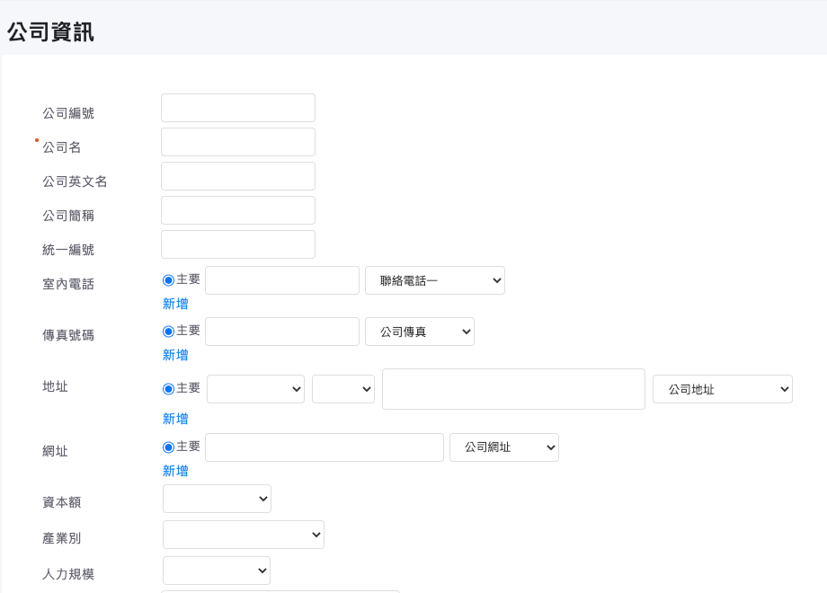

範例
產業別 | 資本額 | 人力規模
科技業 | 百萬以下 | 500以上
醫療產業 | 百萬～千萬 | 100-500
非營利組織 | 千萬以上 | 100以下
製造業 | 億以上
娛樂產業
資訊服務業

請討論後將選項填入表格內
產業別 | 資本額 | 人力規模

聯絡人標籤
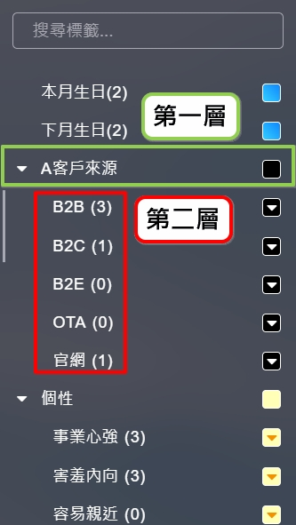
範例
第一層標籤 | 角色 | 喜好興趣 | 銷售價值
第二層標籤 | 採購 | 愛追劇 | 高
 | RD | 咖啡 | 中
 | PM | 冷飲 | 低
 | 採購決策著 | 好色 | 無效 | 系統範例圖： | 聯絡人，在系統內原稱謂為「客戶」，定義為B2B所接觸客戶的聯絡窗口
 | RD 決策著 | 媽媽經
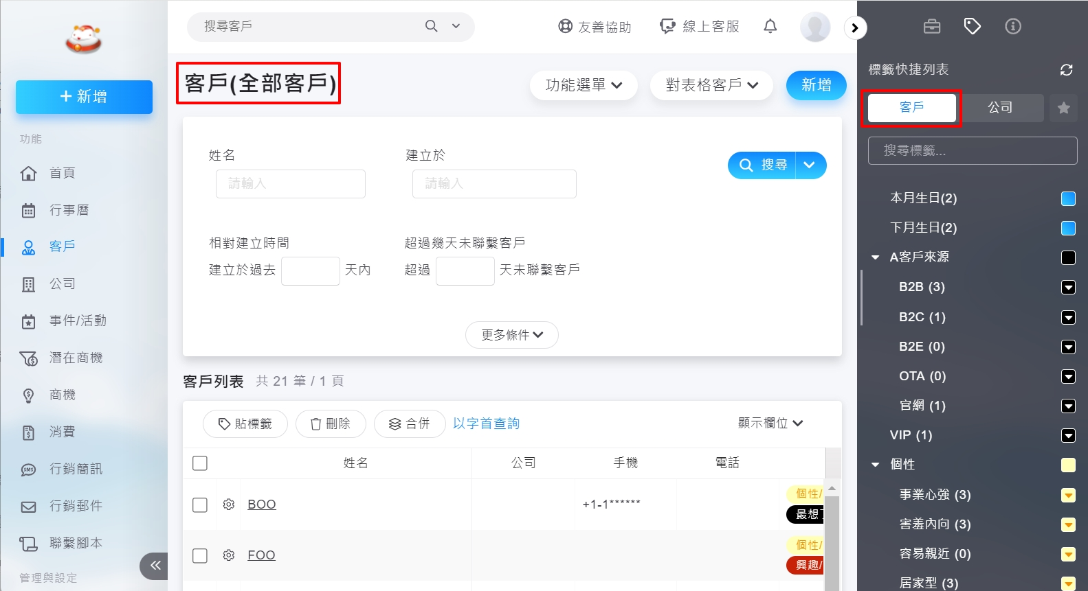
 | PM決策著 | 爸爸經
 |  | 關心股市
 |  | 缺男女友
 |  | 政治狂熱
 |  | 愛運動
 |  | 出國旅遊
 |  | 網購愛好
 |  | 抽菸
 |  | 愛酒人士
 |  | 愛狗人士
 |  | 愛貓人士
 |  | 文青活動

請企業內部討論後填入表格內
第一層標籤
第二層標籤 |  |  |  | 層級說明

記事類別
範例
分類用途 | 記事類別 | 備註
銷售 | 陌生開發拜訪
 | 需求釐清
 | 商情收集 | 競爭對手情報打聽
 | 產品詢價 | 客戶自行詢問產品相關採購訊息 | 說明：
 | 商務談判 |  | 記事可讓業務記錄與客戶聯繫的會議報告、拜訪報告、收集到的競爭對手情資，內勤同仁也可將客戶來電/信的諮詢內容、問題、抱怨…等
關係維繫 | 售後問題
 | 系統維護
 | 系統改善
 | 客戶抱怨
 | 款項追蹤 | 客戶應收帳款跟催
 | 活動邀約 |  | 系統範例圖
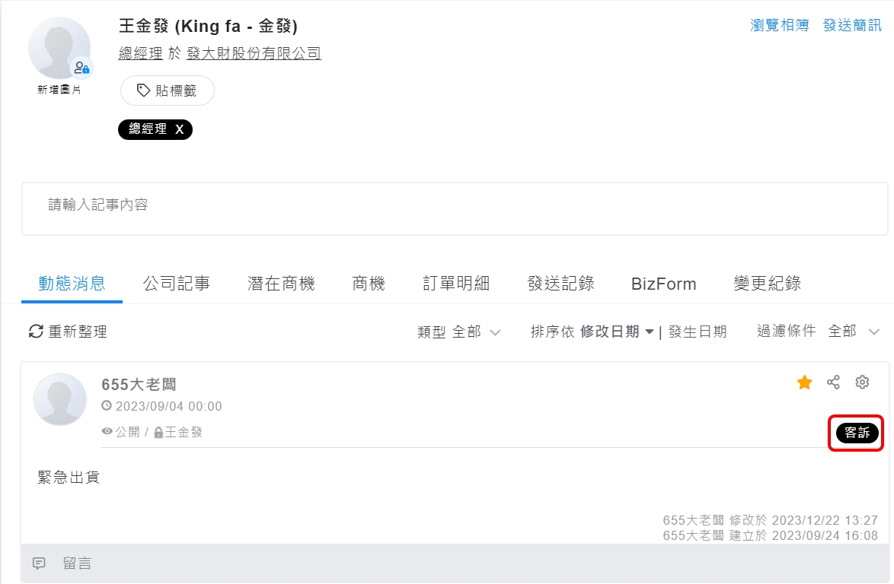
 | 專案進度追蹤
 | 一般關係維繫 | 年節送禮、祝賀
來源 | 電話 | 可以追蹤客戶通常是以哪些管道與貴公司取得聯繫
 | 郵件
 | 系統會呈現的類別

請企業內部討論後填入表格內(範例可修改)
分類用途 | 記事類別 | 備註
記事類別

記事範本
記事範本：
建立範本可以讓業務根據項目輸入聯繫紀錄，如預先設好記事類別，選擇模板時也會直接套用類別，可避免業務新增記事時漏選擇類別
請先討論記事類別，再來建立記事範本

建議設定方向：
1. 可參考以下內容發想客服可能會使用到的範本
2. 根據業務與廠商溝通目的，再詢問分別會聊到哪些細項，再將係項條列新增成模版內容
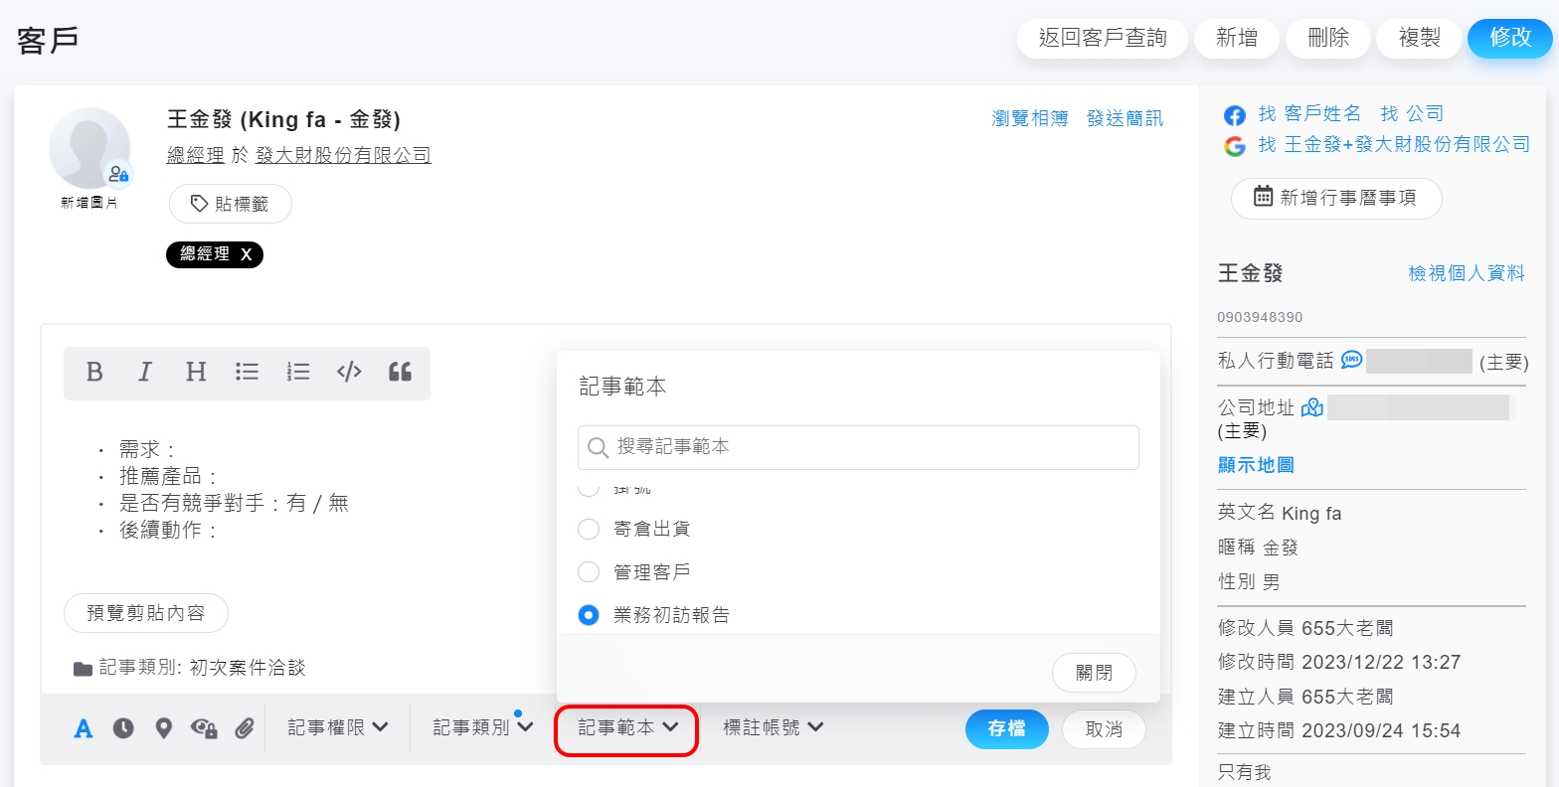

範本名稱 | 電話客戶抱怨
內容 | 反映事項： 處理結果：
建議使用類別 | 客戶抱怨、電話 | 提醒：記事類別需要先新增於系統記事類別中

範本名稱 | 業務開發
內容 | ● 客戶公司銷售型態及銷售產品：  目前痛點：  建議提供本公司服務項目：  業務下一步計畫：  判斷是否為商機：是/否 (如選是，請建立商機) | 情境說明： 如為預約，記事內容則為預約者資訊，詳細的來電者資料會建立在CRM中
建議使用類別 | 需求追蹤 | 提醒：記事類別需要先新增於系統記事類別中

潛在商機相關
範例
欄位名稱 | 潛在商機來源 | 潛在商機階段 | 潛在商機類別 | 結案-成功原因 | 結案-失敗原因
選單內容 | 網路搜尋 | 聯繫中 | 專案產品 | 有興趣轉單 | 目前公司無規劃
 | 展蘭搜集名單 | 需求確認 | 套裝軟體 | 符合需求 | 預算問題 | 欄位說明：
 | 老客戶轉介 | 已發介紹信 |  |  |  | 1. 潛在商機來源：負責同仁可用來判斷此潛在機會是從哪裡來的
 |  | 轉業務 |  |  |  | 2. 潛在商機階段：機會聯繫階段
 |  |  |  |  |  | 3. 潛在商機類別：未來這個客戶跟公司合作的方式、以後可能會買哪種產品類型、採購型態
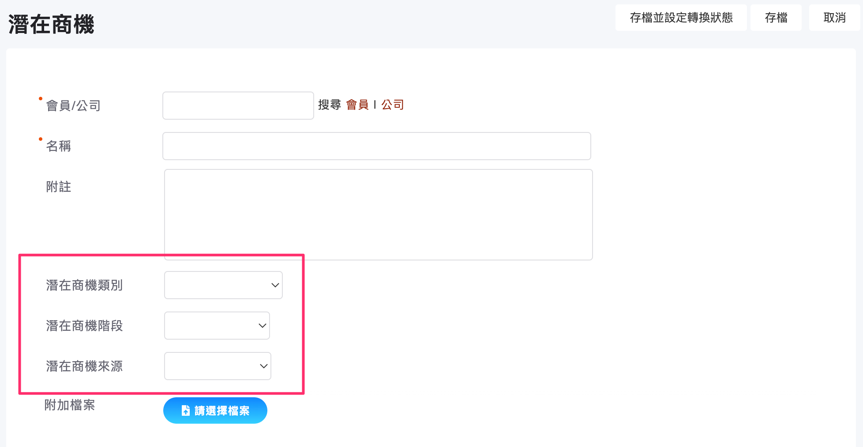

請企業內部討論後填入表格內(範例可修改)
欄位名稱 | 潛在商機來源 | 潛在商機階段 | 潛在商機類別 | 結案-成功原因 | 結案-失敗原因
選單內容

商機相關
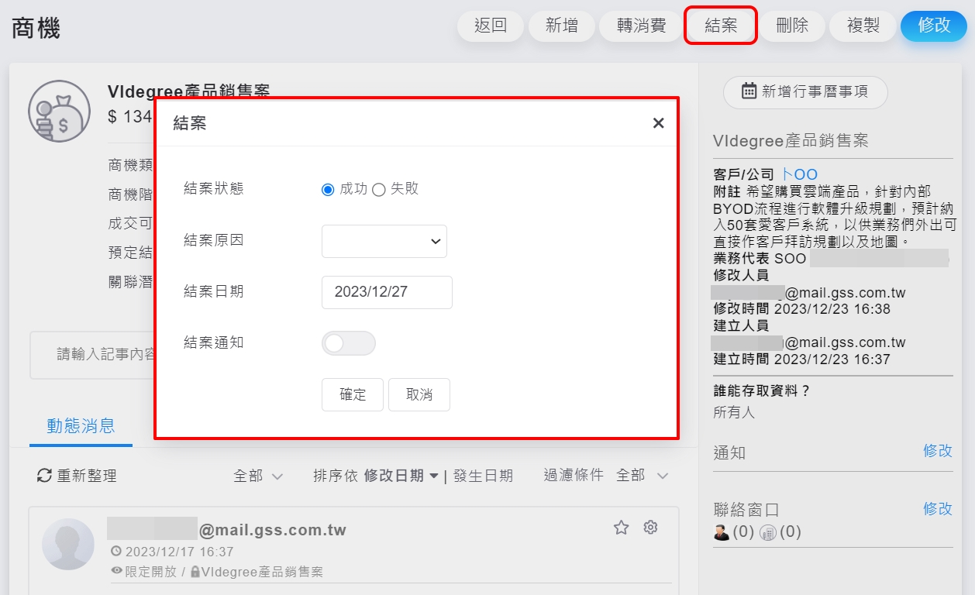
範例
欄位名稱 | 商機來源 | 商機階段 | 商機類別 | 結案-成功原因 | 結案-失敗原因
選單內容 | 自來客 | 提出報價單階段 | 專案 | 品牌優勢 | 輸給競爭對手
 | 展覽 | 系統功能確認 | 政府標案 | 符合需求 | 預算問題
 | 既有客戶 | 廠商競爭階段 |  | 信任業務 | 需求終止 | 欄位說明：
 | 轉介 | 送審及開標階段 |  | 價格合理 |  | 1. 商機來源：可用來識別這個商機是業務自己跑的、客戶自己打來問的、活動認識的'
 |  | 議價階段 |  |  |  | 2. 商機階段：
 |  | 待補訂單 |  |  |  | 3. 商機類別：區隔商機分類，通常客戶會用來分類商機的屬性，可能會用產品屬性或案子的屬性(如果沒有可不用填寫，直接幫我寫沒有)
 |  | 收到訂單
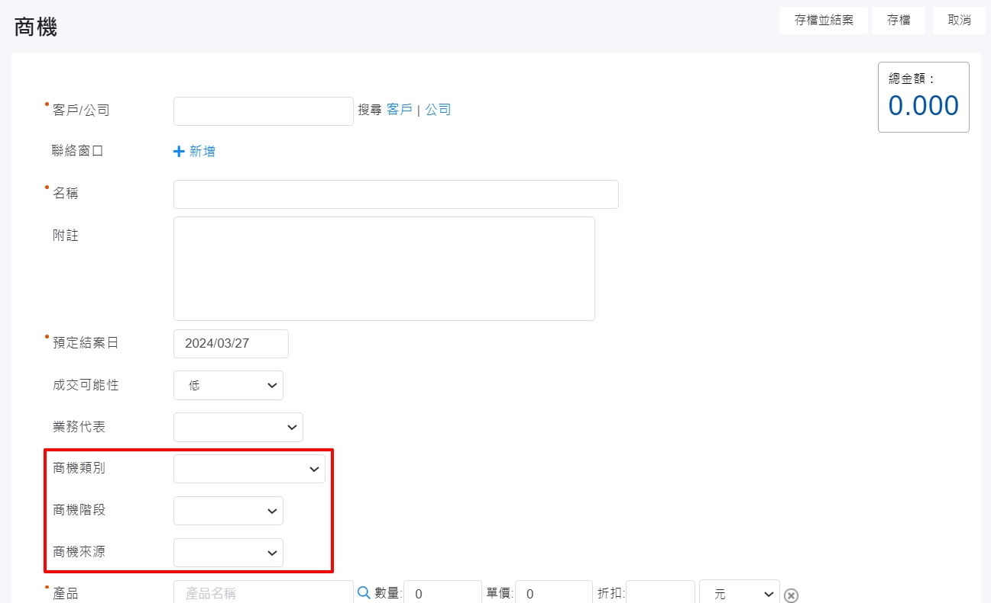
 |  | 失敗

請企業內部討論後填入表格內(範例可修改)
欄位名稱 | 商機來源 | 商機階段 | 商機類別 | 結案-成功原因 | 結案-失敗原因
選單內容

消費相關
說明：
消費來源
若為零售業者B2C通常銷售管道較多，官網、零售通路、電商通路…等，想知道這筆訂單是從哪裡來，可以善用訂單來源
如何定義訂單來源，可以看一下訂單記錄中是否有除了顧客資料、銷售產品細項之外的資訊，可能是跟經銷商、銷售通路有關係，如果有，這個來源可以是「訂單來源」

消費類別
訂單是何種型態？團購單、特殊活動、企業合作，屬於訂單的種類，如果希望在CRM內可看出差異，可利用訂單類別，標註這筆訂單是屬於何種型態
訂單類別一樣要先定義好，千萬不可太發散

消費狀態
該筆訂單的狀態，若企業以統一不匯入退貨、不匯入未完款，就不用特別設定消費狀態；若企業判斷只要有訂單，不論何種狀態都需要匯入CRM，則可用消費狀態標示目前訂單狀態，提醒若訂單請隨時調整

提醒：
B2C的訂單通常是使用匯入的方式，來源可能是官網後台的訂單匯出或ERP，因此如果希望善用訂單來源、訂單類別，建議參考既有檔案中是否有欄位能符合
如果沒有，可能需要匯入同仁以「人工」方式手動將資訊補在Excel中再匯入，就會花費人力作業時間，請務必注意

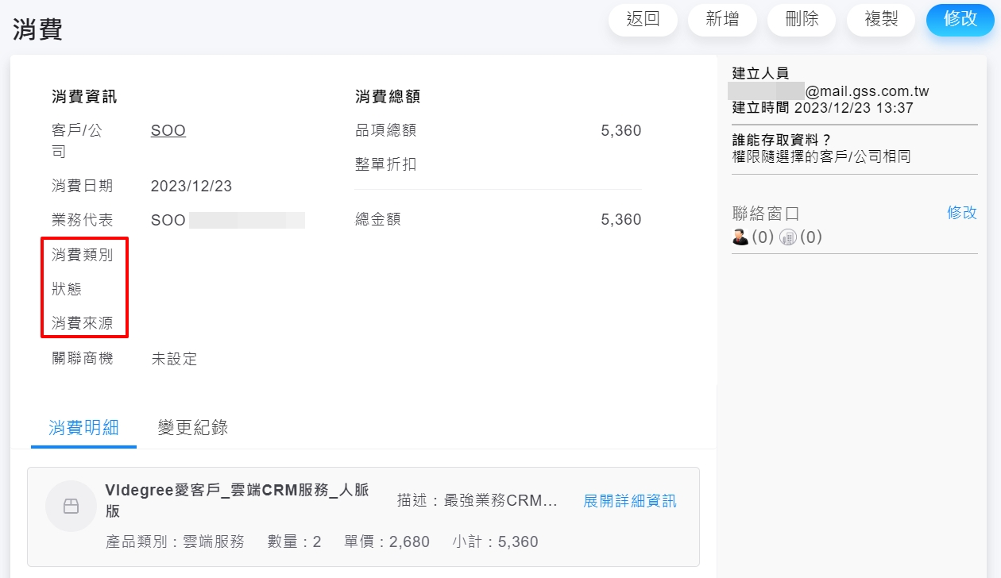
範例
消費類別 | 消費來源 | 消費狀態
團購單 | 忠孝復興店 | 已完款
企業合作 | 電商通路 | 退貨
 |  | 已出貨

請討論後將選項填入表格內
消費類別 | 消費來源 | 消費狀態

